芯片介绍
 |  |  |  |  |  |  |  | STM32 |  |  | ⑴ | ⑶ | ① | ② | ⑸⑹⑺⑻⑼⑽
第一讲：开发板介绍 |  |  |  |  |  |  |  |  |  |  | ⑵ | ⑷ | ③ | ④ | ⑤⑥⑦⑧⑨⑩

第二讲：STM32介绍
 | ⑴STM32介绍：
 |  | ST是意法半导体公司，M表示微控制器，32表示32位的CPU
 | ⑵STM32和ARM的关系：
 |  | ARM是英国的芯片设计公司，提供CPU的内核，ARM把内核卖给芯片厂家，厂家在芯片外围增加外设，封装成一块芯片STM32就是把Cortex-M作为内核的
 | ⑶STM32F103ZET6的介绍：
 |  | 该芯片有512K的FLASH和64K的SRAM
 |  | FLASH通常用于存代码和常量，
 |  | SRAM，静态RAM，用来存变量
 | ⑷STM32强大的时钟系统：
 |  | STM32具有低功耗的原因就是有复杂的时钟系统，可以让不同的外设使用不同的时钟，这样就能在必要的时候关闭部分外设实现低功耗
 |  | ①4-16M的外部高速晶振，这里用的8M的，为了方便计算
 |  | ②内部有8M的高速RC振荡器
 |  | ③内部有40K的低速RC振荡器，用于提供看门狗的时钟
 |  | ④内部锁相环（PLL），用来倍频，一般情况下，系统时钟都是由外部或内部高速时钟经过PLL倍频后得到的
 |  | ⑤外部低速晶振，32.768K的晶振，主要作为RTC的时钟源

第三讲：STM32学习方法
 | STM32的芯片架构：
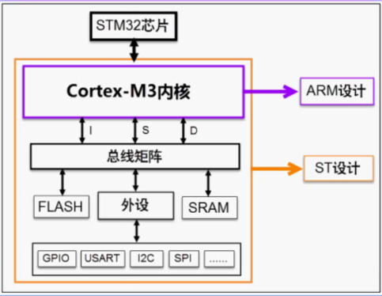

 |  |  |  |  |  |  | 内核是M3的

 |  |  |  |  |  |  | 内核与外设通过总线交互，I，S，D，指令地址数据总线

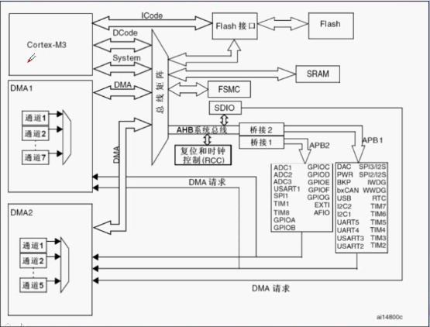
 |  |  |  |  |  |  |  |  | 四个驱动单元:M3内核，Dcode数据总线，System系统总线，DMA1和DMA2

 |  |  |  |  |  |  |  |  | 被驱动单元：SRAM,FLASH,FSMC,AHB和APB总线上挂接的外设（红色）

 |  |  |  |  |  |  |  |  | 外设都是通过多级的AHB,APB总线进行数据传输的

 |  |  |  |  |  |  |  |  | 指令总线，I总线，Icode：（绿色）
 |  |  |  |  |  |  |  |  |  | 连接着内核与内部存储器的指令接口，可以实现指令的预取功能，以字为单位
 |  |  |  |  |  |  |  |  |  | 编译后的程序会被放在内部flash中，内核想读取指令必须通过I总线实现
 |  |  |  |  |  |  |  |  |  | 简化版本：用于指令的存取，M3内核和闪存交互

 |  |  |  |  |  |  |  |  | 数据总线，D总线，Dcode：（黄色）
 |  |  |  |  |  |  |  |  |  | 连接着内核与内部存储器的数据接口，实现数据功能的访问
 |  |  |  |  |  |  |  |  |  | 常量被放在flash中，变量放在ARAM中，内核想访问数据那就得通过D总线
 |  |  |  |  |  |  |  |  |  | 简化版本：把M3内核和FLASH,SRAM相连，这样就可以从FLASH中加载常量，从SRAM中加载变量

 |  |  |  |  |  |  |  |  | 系统总线，System：
 |  |  |  |  |  |  |  |  |  | 连接内核和总线矩阵的，总线矩阵可以访问外设寄存器，操作寄存器就是通过system总线完成的
 |  |  |  |  |  |  |  |  |  | 简化版本：主要用于访问外设等寄存器，通过系统总线来读写寄存器这样就可以控制外设了

 |  |  |  |  |  |  |  |  | DMA总线：
 |  |  |  |  |  |  |  |  |  | 把DMA主控连到总线矩阵上，可以访问FLASH，SRAM，外部寄存器，为了避免和其他总线冲突，总线矩阵可以仲裁
 |  |  |  |  |  |  |  |  |  | 简化版本：也是用于数据传输，负责DMA和存储器和外设的交互

 |  |  |  |  |  |  |  |  | FSMC：通常可以用于作为外部存储器的扩展，和彩屏的驱动
 |  |  |  |  |  |  |  |  | SDOC：用于对SD的控制

 |  |  |  |  |  |  |  |  | AHB系统总线：
 |  |  |  |  |  |  |  |  |  | 用于桥接APB1和APB2系统总线，因为不同的外设需要的时钟频率不同，所以分成了APB1和APB2两条
 |  |  |  |  |  |  |  |  |  | 时钟频率APB2>APB1，APB2通常配置成72M，APB1通常配置成36M

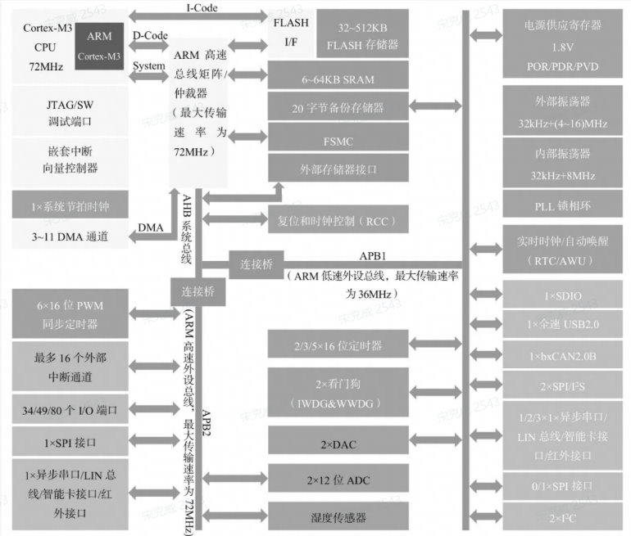

第四讲：最小系统
 | STM32最小系统组成：
 |  | ⑴电源电路
 |  | ⑵复位电路
 |  | ⑶晶振电路
 |  | ⑷下载电路
 |  | 硬件讲解部分没听
 | STM32的启动模式：
 |  | 可以通过BOOT[0:1]引脚选择不同的启动模式
 |  | BOOT1 |  | BOOT0 |  | 启动模式 |  | 说明
 |  | X |  | 0 |  | 主闪存存储器 |  | 从FLASH启动
 |  | 0 |  | 1 |  | 系统存储器 |  | 从串口启动
 |  | 1 |  | 1 |  | 内部SRAM |  | 从内部SRAM中启动

第五讲：keil的使用方法
 | 没听

第六讲：存储器和寄存器讲解
 | 存储器映射：
 |  | 存储器本身没有地址信息，只能通过用户或者芯片厂商分配地址，分配地址的过程叫存储器影射，
 |  | 在此基础上再分配一次地址的过程叫重映射
 | STM32ZET6的存储器影射：
 |  | 内存映射表：
 |  | ARM最多支持4G的内存，因为是32位的，于是就把这4G的内存平均分成了8份，一块512M。
 |  | STM32ZET6没有全使用，这芯片片内FLASH是512K的，SRAM是64K的，只使用了内存的一小部分，因为加大容量成本就高了
 |  | 这8块内存中的BLOCK0,1,2是最重要的
 |  |  | BLOCK0：
 |  |  |  | BLOCK0被ARM用于FLASH，最大512M，为了节约成本，这芯片用了512k
 |  |  | BLOCK1：
 |  |  |  | BLOCK1用于设计片内的SRAM，这芯片设计成了64K，
 |  |  | BLOCK2：
 |  |  |  | BLOCK2用于设计芯片的外设，
 |  |  | BLOCK3-5：
 |  |  |  | BLOCK3-5用于设计外部存储器，比如要外扩FLASH就影射到BLOCK3-5
 | 寄存器的定义：
 |  | BLOCK2挂接的都是外设，因为这芯片是32位的，所以每个内存单元都是以四字节为单位的，每个内存单元都对应不同的外设，通过访问不同的地址就实现了间接控制外设
 |  | 但是地址太长了，用起来又麻烦又容易错，所以就给这些地址取个别名，所以寄存器就是有特殊功能内存空间
 | 寄存器映射：
 |  | 给内存单元取别名的过程就叫寄存器映射
 | 如何访问寄存器的内容：
 |  | 寄存器就是特殊功能的地址，访问寄存器实际上就是访问内存，可以通过C语言中的指针来实现 |  |  |  |  |  |  |  |  |  |  |  | 内存映射表：
 |  | eg:让芯片的GPIOC的第0个引脚输出低电平
 |  |  | 首先要知道控制GPIOC的寄存器是挂接在APB2总线上的
 |  |  | 总线的地址 = 外设的基地址 + 总线的偏移，外设基地址看存储器映射表就行，因为外设都是在BLOCK2上的，所以外设基地址就是0x4000 0000
 |  |  | 总线名称 |  | 总线地址 |  | 相对外设基地址的偏移
 |  |  | APB2 |  | 0x4000 0000 |  | 0
 |  |  | APB1 |  | 0x4001 0000 |  | 0x0001 0000
 |  |  | AHB |  | 0x4008 0000 |  | 0x0008 0000
 |  |  | 看映射表可以得出GPIOC相对APB2总线的偏移地址是0x0000 1000
 |  |  | 这样就找到了GPIOC寄存器的物理地址，就可以把寄存器的物理地址通过宏定义封装成寄存器的名字了
 |  |  | 通过配置寄存器，就能实现拉低引脚了

第七讲：在keil中建工程

视频路径
D:\songkewei\STM32\songkewei\光盘资料\普中STM32-PZ6806L--PZ6806D开发板资料\普中STM32-PZ6806L开发板资料-B\3--手把手开发讲解视频

D:\AAAAAAAAA程序员\光盘资料\普中STM32-PZ6806L--PZ6806D开发板资料\普中STM32-PZ6806L开发板资料-B\3--手把手开发讲解视频

GPIO
辅助
辅助
 |  |  |  |  | STM32 |  |  | ⑴ | ⑶ | ① | ② | ⑸⑹⑺⑻⑼⑽
第八讲：GPIO介绍 |  |  |  |  |  |  |  | ⑵ | ⑷ | ③ | ④ | ⑤⑥⑦⑧⑨⑩
 | 概念：
 |  | GPIO是通用输入输出端口的简称，可以通过软件来控制其输入和输出，可以通过GPIO和外设连接起来，实现和外部的通信和数据的采集
 | GPIO的结构：
 |  | 输出：

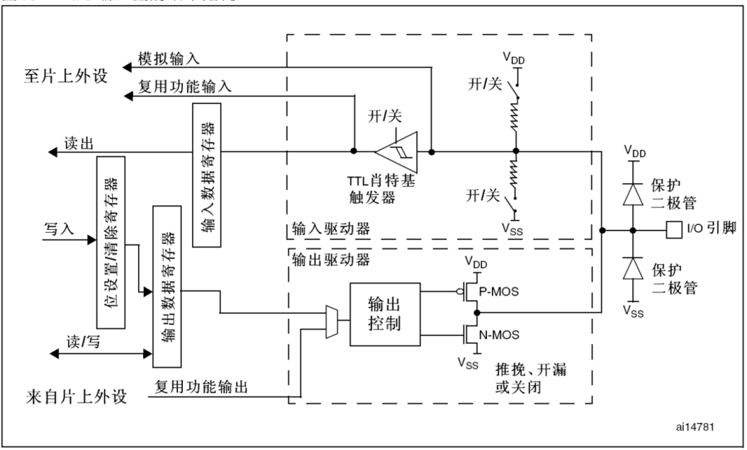
内部
外部

输出
 |  |  |  |  |  | 保护二极管：
 |  |  |  |  |  |  | 起保护作用，在输入电压高于Vdd时，二极管导通。
 |  |  |  |  |  |  | 输入电压低于Vss时，二极管导通，
数据选择器
 |  |  |  |  |  |  | 防止不正常的电压引入芯片

 |  |  |  |  |  | 推挽/开漏：
 |  |  |  |  |  |  | 推挽输出和开漏输出是通过P-MOS和N-MOS这两个场效应管实现的
 |  |  |  |  |  |  | P导通N截止，Vdd输出，实现灌电流
 |  |  |  |  |  |  | N导通P截止，Vss连接，实现拉电流
 |  |  |  |  |  |  | 推挽实现了高低电平的切换
 |  |  |  |  |  |  | 开漏实现了一直低电平，在线与中使用
 |  |  |  |  |  |  | 推挽开漏可以通过寄存器GPIOx_CRL/GPIOx_CRH来控制
 |  |  |  |  |  | 输出数据寄存器：
 |  |  |  |  |  |  | 负责把数据给两个场效应管，通过GPIOx_ODR寄存器来控制
 |  |  |  |  |  |  | 所以想控制IO，就可以通过控制输出数据寄存器来实现
 |  |  |  |  |  |  | 可以读这个寄存器来知道当前引脚的电平状态
 |  |  |  |  |  | 位设置/清除寄存器：
 |  |  |  |  |  |  | 用于修改输出数据寄存器的值
 |  |  |  |  |  |  | 所以想控制IO，也可以通过控制位设置/清除寄存器来实现
 |  |  |  |  |  |  | 这个寄存器通过改变输出数据寄存器的值间接控制IO
 |  |  |  |  |  | 复用功能输出：
 |  |  |  |  |  |  | 因为很多引脚都有第二功能，这路信号就来自片上外设，然后通过输出控制给场效应管
 |  | 输入：

输入
内部
外部

 |  |  |  |  |  | 上下拉电阻：
 |  |  |  |  |  |  | 可以通过设置这两个开关来配置是上拉还是下拉
 |  |  |  |  |  |  | STM32的引脚有很多种状态，这些状态就是通过这两个开关进行选择
 |  |  |  |  |  |  | 打开Vdd开关就输出高电平
 |  |  |  |  |  |  | 打开Vss开关就输出低电平
 |  |  |  |  |  |  | 两个开关都断开称为浮空状态
 |  |  |  |  |  |  | 这两个开关可以通过寄存器GPIOx_CRL/GPIOx_CRH来控制
 |  |  |  |  |  |  | 这个上拉很弱，所以输出的电流也很小，所以一般在芯片外部加上拉电阻
 |  |  |  |  |  | TTL失密特触发器：
 |  |  |  |  |  |  | 将模拟信号转换成数字信号
 |  |  |  |  |  | 输入数据寄存器：
 |  |  |  |  |  |  | 存放从TTL转换来的数字信号

 | GPIO的工作模式和初始化：
 |  | 工作模式：
 |  |  | 输入模式：输入浮空，输入上拉，输入下拉，模拟输入
 |  |  | 输出模式：开漏输出，开漏复用功能，推挽式输出，推挽式复用功能
 |  | 初始化：
 |  |  | ⑴确定GPIO的工作模式和工作速度（通过配置寄存器GPIOx_CRL和GPIOx_CRH）
 |  |  | ⑵具体要输出的内容（置位复位寄存器：BSRR和数据输出寄存器：ODR）

第九讲：使用寄存器点亮一个LED
 | STM32的启动文件:
 |  | 初始化堆栈指针SP
 |  | 初始化程序计数器指针 PC
 |  | 设置堆、栈的大小
 |  | 设置中断向量表的入口地址
 |  | 配置外部 SRAM 作为数据存储器（这个由用户配置，一般的开发板可没有外部SRAM）
 |  | 调用 SystemInit() 函数配置 STM32 的系统时钟
 |  | 设置 C 库的分支入口“ __main”（最终用来调用 main 函数）
 | 这开发板想点亮LED需要让GPIOC输出低电平就行
 |  | ⑴把用到的寄存器都封装成宏定义
 |  | ⑵配置GPIO的工作模式，输出的速度，开启GPIOC的时钟
 |  |  | ①开启GPIOC时钟，(RCC_APB2ENR)的第四位置1

 |  |  | ②设置GPIOC的工作模式，
 |  |  |  | 设置成通用推挽输出，最大输出，(GPIOx_CRL)的最低四位设成0011
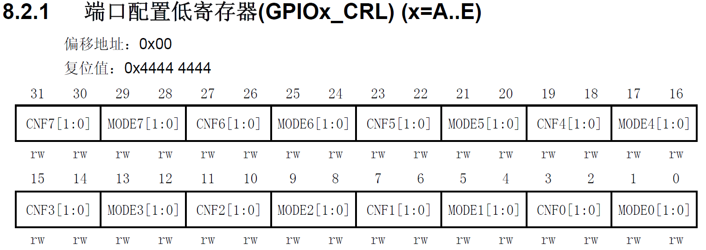

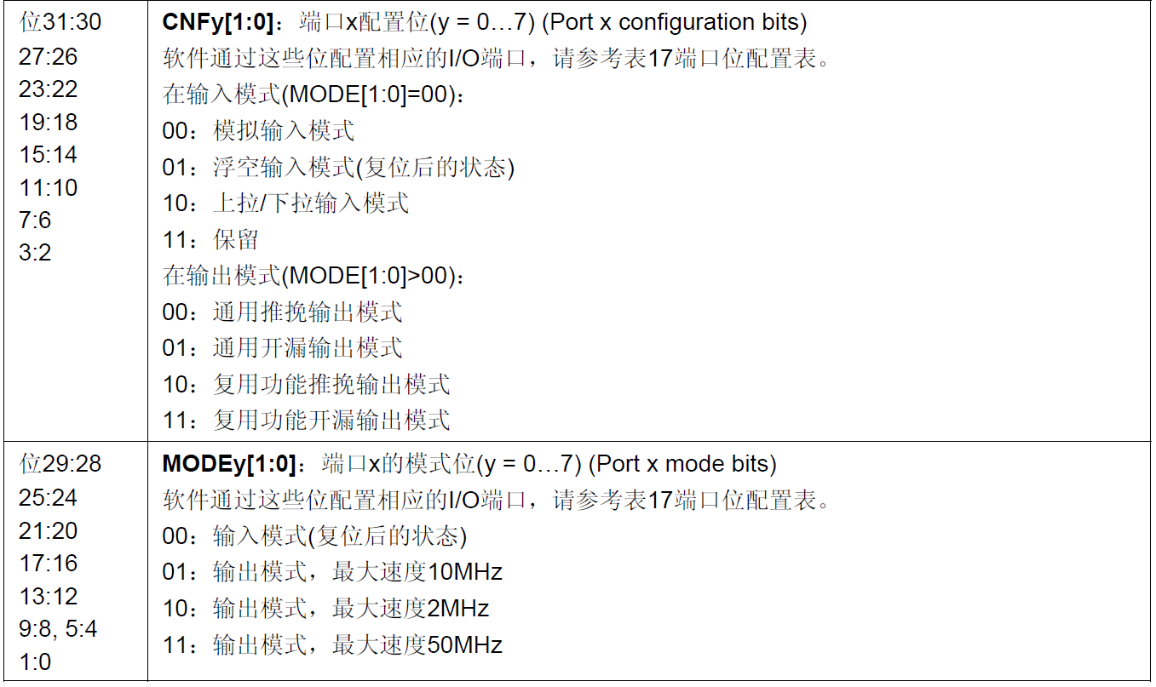

 |  |  | ③让GPIOC输出数据
 |  |  |  | 可以配置端口输出数据寄存器(GPIOx_ODR)
 |  |  |  | 也可以配置端口位设置/清除寄存器(GPIOx_BSRR)
 |  |  |  | 这里选择(GPIOx_BSRR)这个，因为端口位设置/清除寄存器可以直接控制端口输出数据寄存器，从而改变输出电平
 |  |  |  | 所以把(GPIOx_BSRR)设置为00000000 00000001 00000000 00000000
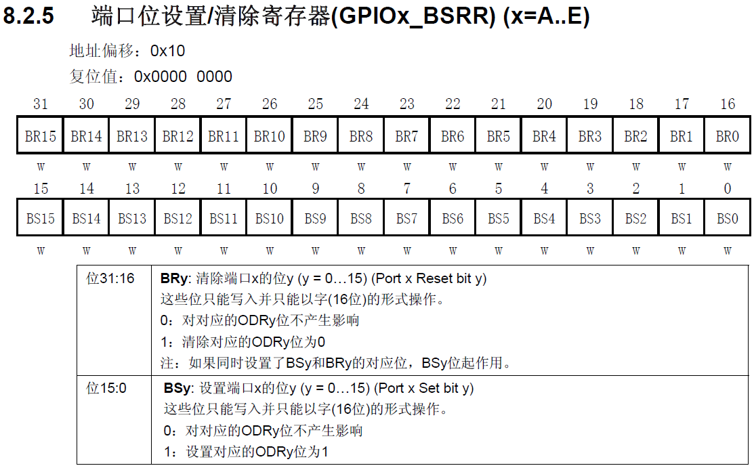

强行把端口输出数据寄存器置0

强行把端口输出数据寄存器置1

内存映射
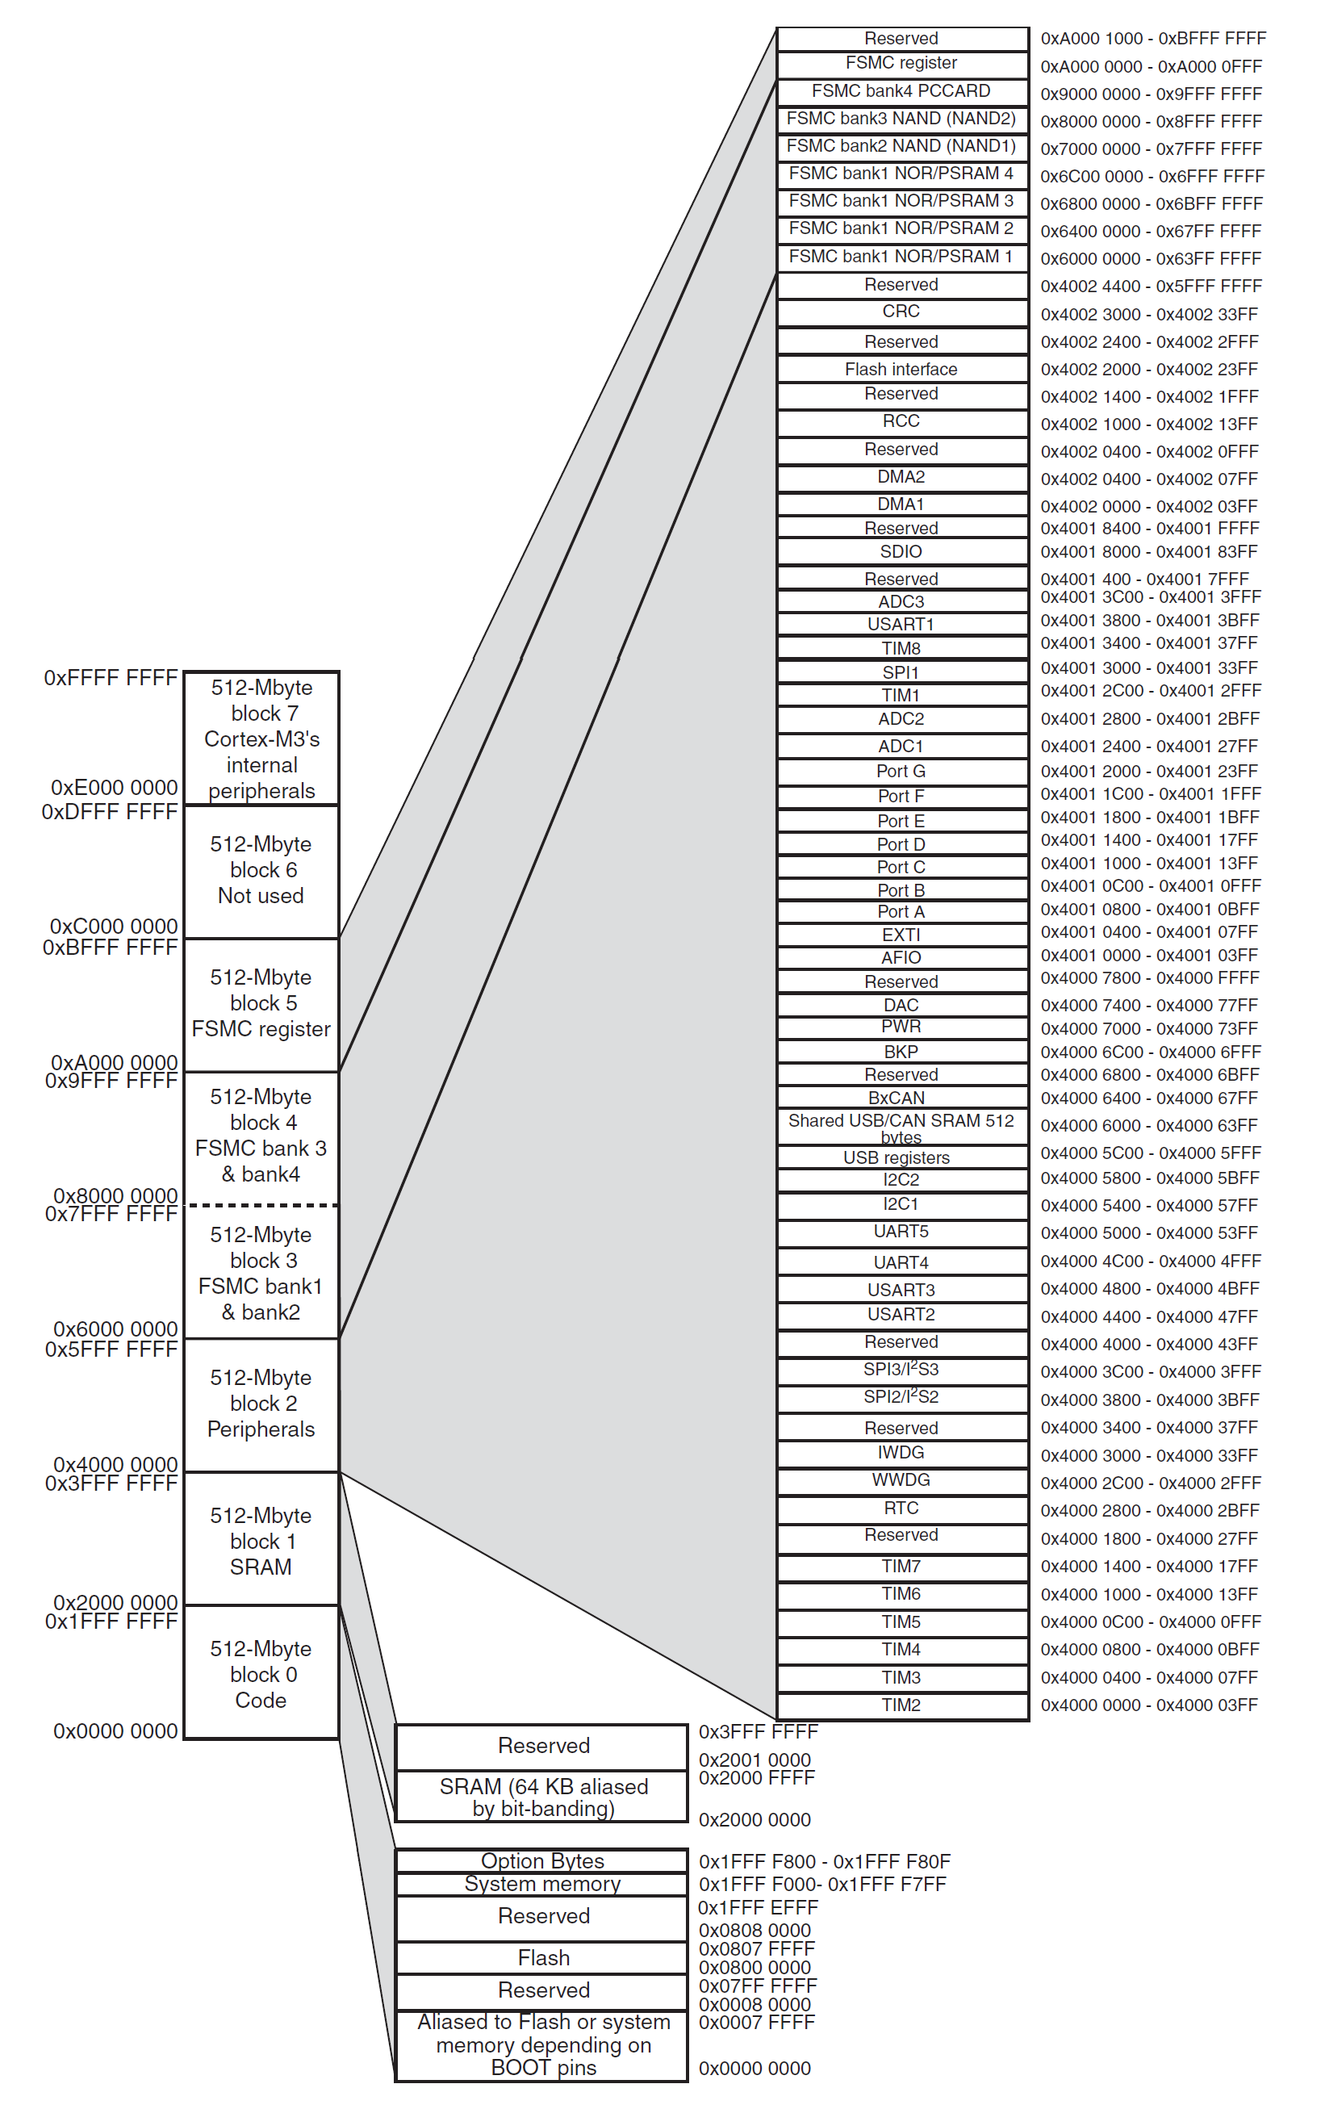

返回

内核的东西

APB2

预留

用来设计片内FSMC

用来设计片内FSMC

用来设计片内FSMC

APB1

用来设计片内外设

用来设计片内SRAM

返回

用来设计片内FLASH

选项字节的设置
用于写保护，看门狗等
当芯片被锁住了，可以从SRAM启动芯片，然后把这部分寄存器该了，从而解锁芯片

系统存储器的区域
用户改变不了，芯片厂商给写的

片内FLASH

一些别名的设置

输入模式
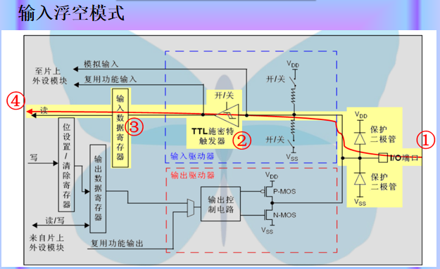
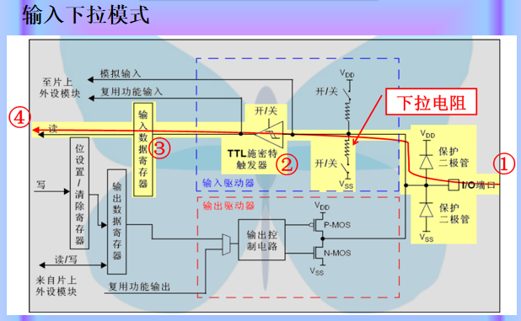

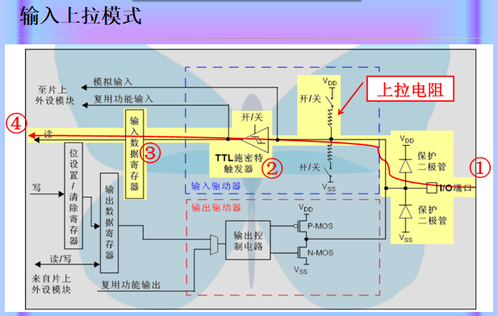
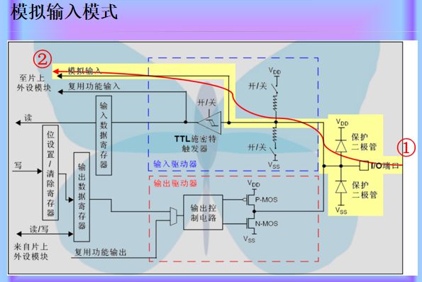

输出模式
